合圖說明
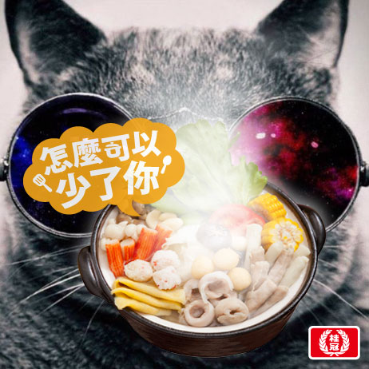

總共有6張PNG，合成GIF後的頻率為0.2秒換一張

另外需要合一個logo圖，logo與右邊和下面的距離均為10px

下面為合成完的示意圖，需合成一張靜態圖(使用第一張) 大小設為200x200，gif的大小為462x462

